상품제안서
스트라이프 지퍼백 여행용세트 통합형 | 상품코드: S40649

 |  |  |  |  |  |  | 02-713-8555 | www.synergygift.co.kr
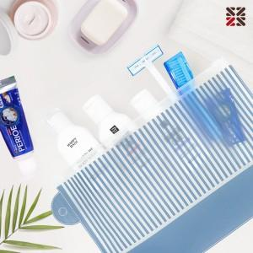

【상세/제작정보】

【인쇄/포장옵션】 | 실크 / 포장불가능

【공급단가】 | 수량 | 50~ | 100~ | 500~ | 1,000~ | 2,000~
*VAT별도 | 5종 | 4,030원 | 3,810원 | 3,620원 | 3,530원 | 3,470원
 | NA | 5,460원 | 5,160원 | 4,910원 | 4,780원 | 4,700원
 | NB | 6,500원 | 6,150원 | 5,850원 | 5,700원 | 5,600원
 | S1 | 6,240원 | 5,900원 | 5,610원 | 5,470원 | 5,370원

【상품 URL】 | https://www.synergygift.co.kr:443/src/goods_detail.php?gdno=40649

